Sheet1
一、设计目的

1.提高周年庆日常活跃，激励玩家每日完成活跃任务，持续参与活动。
2. 促进社交与话题，每日开奖环节制造全服共同关注时刻，营造周年庆热烈氛围。

二、功能概述
周年庆期间，系统每日配置一组活跃任务。玩家完成任务可获得“活跃积分”，积分累积到进度条中。进度条共设6个节点，每达成一个节点，玩家可手动领取1个幸运码，每日总计可获得6个幸运码。
每日凌晨0点，系统将从昨日全服所有已被玩家领取的幸运码中，随机抽取1个作为“中奖号码”，持有该幸运码的玩家即为当日大奖得主。奖励通过奖励中心自动发放。
活动以天为周期循环：每日任务进度与积分在次日0点重置，玩家需重新完成任务以获取当日的幸运码。当日获得的幸运码仅参与当日开奖，跨天清零。

三、功能说明

1. 名词解释
幸运码： | 6位数的纯数字号码。活动期间，玩家通过达成进度手动领取的唯一数字凭证，作为每日开奖的依据。每日最多获取6个，当日有效，次日清零。
活跃积分： | 玩家完成活动任务获得的进度值，用于推动进度条增长。
幸运进度条： | 活动主界面展示的进度条，共6个节点，每达成一个节点可领取1个幸运码。
号码池： | 每日维护的全服数据集合，记录当日所有已被玩家领取的幸运码及其持有者。
开奖： | 系统在每日0点，从昨日号码池中随机抽取1个幸运码作为中奖号码。
中奖号码： | 每日开奖环节被抽中的那个幸运码。
开奖公示期： | 0点开奖后至次日0点前，玩家可查看昨日开奖结果。

2. 行为定义
行为名称 | 行为说明 | 方式 | 条件
获取活跃积分 | 玩家完成活动任务，系统自动发放对应活跃积分。 | 系统自动 | 1. 活动开启期间。 2. 任务条件达成。 3. 当日该任务奖励积分未达上限。
领取幸运码 | 进度条达到节点要求，玩家在活动界面手动点击节点“领取”按钮，获得1个幸运码。 | 手动点击 | 1. 进度条已达到或超过该节点。 2. 该节点奖励尚未被领取。 3. 已按顺序领取了前一节点（如有）。 4. 当日已获幸运码数未达6个。
全服开奖 | 系统于每日0点从昨日号码池中随机抽取1个幸运码作为中奖号码。 | 服务器自动 | 1. 到达开奖时间。 2. 昨日号码池非空。
查看开奖结果 | 玩家在活动界面查看开奖公示区，或打开历史记录弹窗查看往期中奖信息。 | 界面交互 | 无
查收中奖奖励 | 中奖奖励由系统自动发送至中奖玩家邮箱。 | 系统自动 | 玩家持有的某个幸运码与中奖号码匹配。

3. 状态定义
活动全局状态：
未开启： | 当前时间早于活动开始时间。
进行中： | 活动时间范围内，任务、进度、领取、开奖功能正常运作。
已结束： | 活动时间结束后，任务停止刷新、进度条不可再推进、幸运码不可再领取。但玩家仍可查看历史开奖记录。

玩家每日参与状态：
任务进行中： | 当日任务已刷新，玩家可完成任务获取积分，推进进度条，领取幸运码。
等待开奖： | 已领取全部或部分幸运码，等待次日00:00开奖。

4. 界面说明
①活动入口
周年庆活动界面
新增入口跳转 id：195

②界面逻辑（UI逻辑）

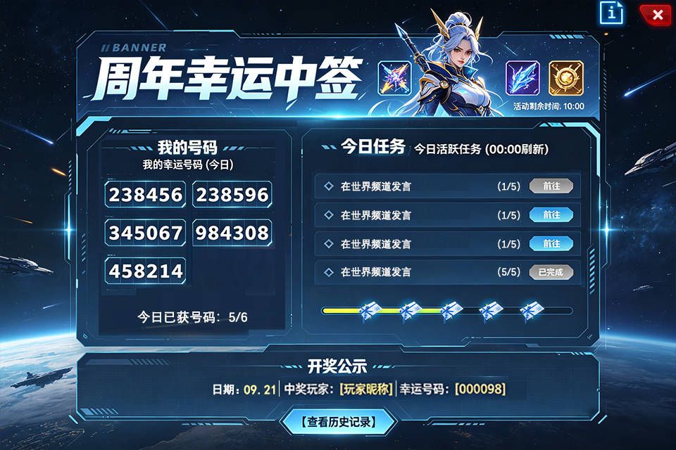
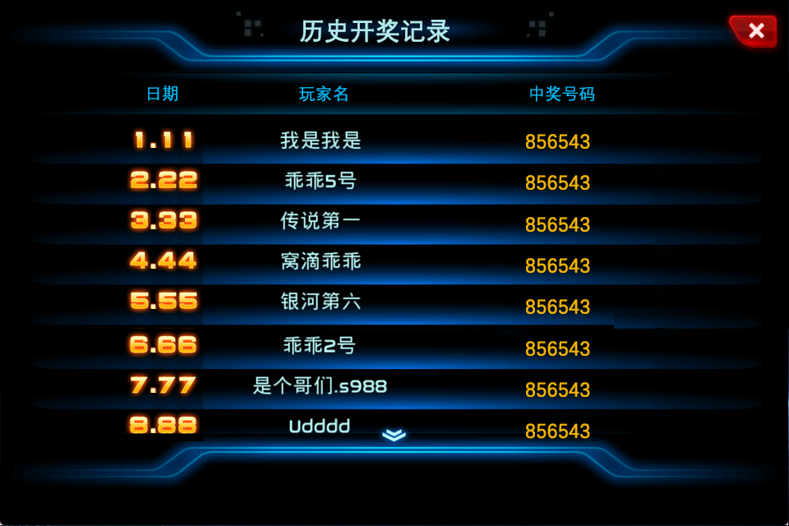
标题
奖励显示，只需美术体现，内容待确定，先不加
总活动的倒计时
展示玩家今日已获得的号码
数量显示
开奖公示，显示上期的日期、中奖玩家、中奖号码，用分隔线隔开
历史中奖记录：日期最近的排在前
第一行的日期应该是昨天的中奖记录
每日任务列表
包含任务说明、任务进度、跳转按钮
进度奖励，共6个，都为当天的号码
如果是玩家自己中奖，则在此处显示中奖图标
下次开奖倒计时
帮助按钮
（需等级达到20）
当前任务中，玩家等级条件未满足时，将有提示
且按钮置灰

5. 功能详细说明

5. 1活跃积分与进度条
积分获取： | 完成活动任务后，系统自动发放对应积分，客户端实时更新进度条。
进度条节点： | 进度条总长对应100积分，分配6个节点（可配置）。
积分上限： | 每日最多累积100积分，超出部分不再增加。
每日重置： | 每日00:00:00，所有玩家积分清零，进度条重置。

5. 2幸运码领取规则
领取方式： | 玩家必须在活动界面手动点击节点领取，不可自动发放，点击其中一个奖励即可领取所有可领取奖励。
幸运码生成： | 服务器为活动期间每天的每个幸运码槽位（共6个）预生成唯一6位数编码。
号码池存入： | 存入当日所有已被玩家领取的幸运码及其持有者。
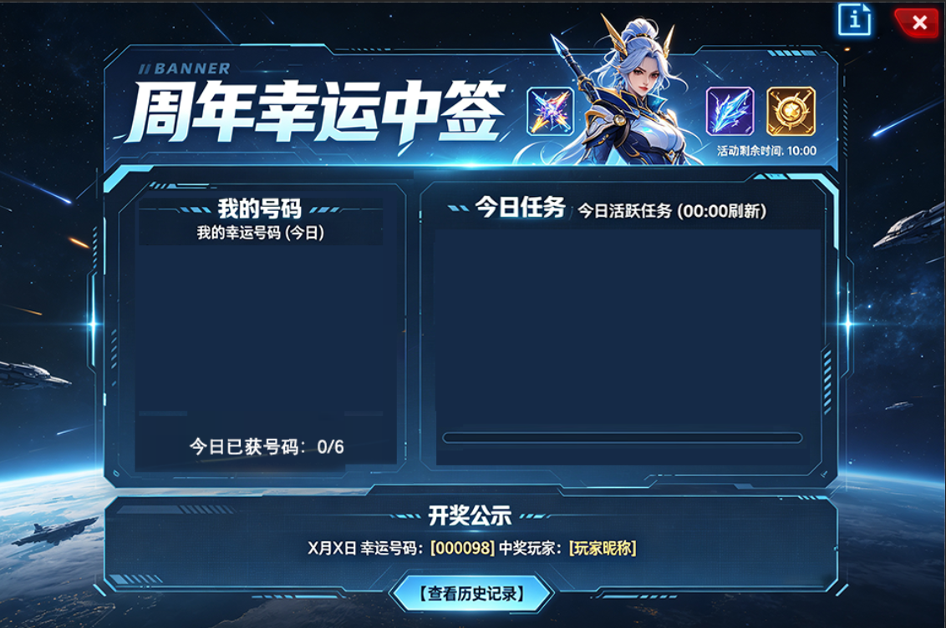
5. 3任务配置
任务刷新：每日00:00:00重置所有任务进度和积分获取状态。（不论次日是否有开奖任务（lottery_date）配置）

新增中签每日任务配置表
其中任务复用任务表：EVENT.xls的subtask页签的str_type任务事件

5. 4开奖逻辑
开奖时间：UTC 00:00:00。
开奖规则：
1.当日号码池非空。若全服当日无人领取任何幸运码，则当日不开奖，公示区显示“本期无人参与，不开奖”。
2.lottery_date表已配置日期和任务，将在次日UTC 00:00:00开奖
3. lottery_date表若未配置日期和任务，则次日不开奖。任务栏、号码栏和下次开奖时间倒计时都显示空白
开奖公示栏显示上期开奖日的信息，直到新一期开奖替换

5. 5发奖
开奖后，生成中奖内容（标题含日期），发送至中奖者奖励中心。

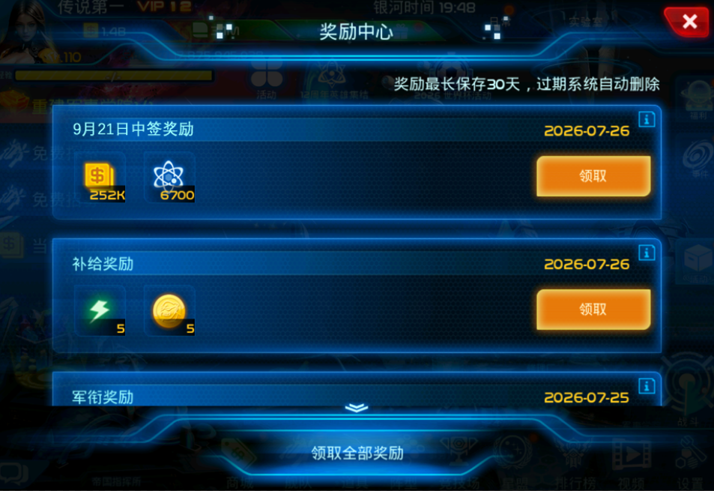
奖励内容：x月x日中签奖励 | 奖励描述（固定文本）：
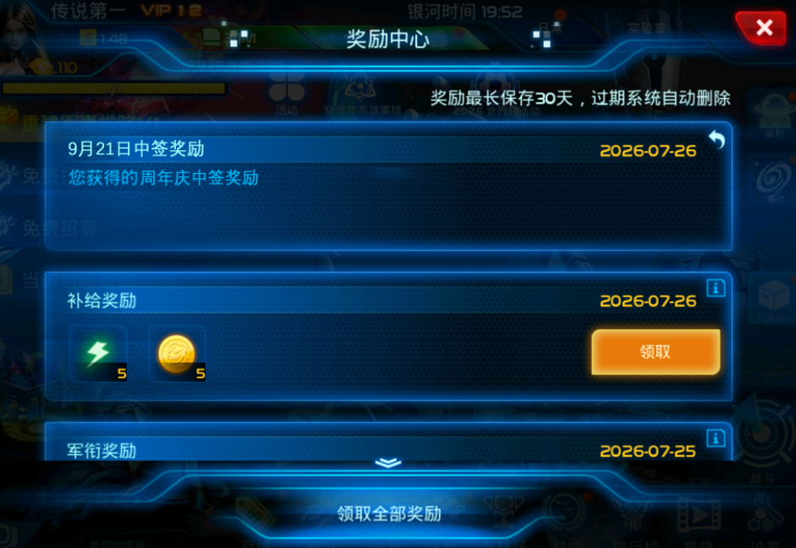

5.6. 全服跑马灯
0点开奖后，随即跑马灯显示：恭喜[玩家昵称]在X月X日的幸运码抽奖中抽中大奖，获得【大奖名称】！”

5. 7异常处理
跨天瞬间积分处理：
玩家在23:59:59完成任务获得积分，服务器校验当前时间仍属当日，正常发放。
玩家在跨天后才点击领取幸运码，服务器需校验该幸运码是否属于当日。若已跨天，进度条已重置，领取请求被拒绝，返回错误提示“活动已刷新，请重新完成任务”。
未领取的幸运码：当日未领取的幸运码视为玩家放弃，次日进度条重置后不可再领取。

四、表格配置 | 参考配置表：EVENT.xls、today_task.xls
anniversary_lottery
lottery_main
活动唯一ID | 活动时间，关联usual表 | 进度与幸运码 配多少个进度，对应多少个码 | 大奖奖励
INT_activity_id | str_activity_name | STR_codes_perday | STR_award
1 | anniversary13_lottery | [10,30,50,70,90,100] | [{item,{27533,1}}]

lottery_date
日期 | 活动唯一ID | 每日的任务，关联sub_task任务id
STR_ID | INT_activity_id | str_condition
{2026,07,21} | 1 | [1,2,3,4,5,6]
{2026,07,22} | 1 | [7,8,9,10,11,12]
{2026,07,23} | 1 | [13,14,15,16,17,18]
{2026,07,24} | 1 | [19,20,21,22,23,24]

lottery_sub_task
任务id | 活动唯一ID | 任务类型 | 任务跳转 | 任务完成积分 | 任务参数 | 任务等级限制 | 任务标题
INT_ID | INT_activity_id | STR_Classify | str_jump | int_point | STR_condition | STR_enable_cond | str_title
1 | 1 | login | undefine | 20 | 1 | {player_level,22} | LC_QUEST_EVENT_TASK_NAME_login
2 | 1 | pay_credits | pay | 20 | 500 | {player_level,22} | LC_QUEST_EVENT_TASK_NAME_pay_credits
3 | 1 | spend_credit | store | 20 | 600 | {player_level,38} | LC_QUEST_EVENT_TASK_NAME_spend_credit
4 | 1 | tactical_refine | central_system | 20 | 5 | {player_level,22} | LC_QUEST_EVENT_TASK_NAME_tactical_refine
5 | 1 | wdc_fight | glc | 20 | 5 | {player_level,22} | LC_QUEST_EVENT_TASK_NAME_wdc_fight
6 | 1 | mining_attack | dexter | 20 | 5 | {player_level,22} | LC_QUEST_EVENT_TASK_NAME_mining_attack

五、本地化
MENU
anniversary_luckydraw_rewards_title | 恭喜！您获得了{0}月{1}日的周年幸运中签大奖！
anniversary_luckydraw_rewards_content | 您获得的周年庆中签奖励，奖励已发放，请查收！
anniversary_luckydraw_event_title | 周年幸运中签
anniversary_luckydraw_my_codes | 我的幸运码
anniversary_luckydraw_active_tasks_title | 今日活跃任务
anniversary_luckydraw_codes_number | 今日已获取号码：
anniversary_luckydraw_area_title | 开奖公示
anniversary_luckydraw_result | %s月%s日 幸运号码：[%s]，中奖玩家：[%s]
anniversary_luckydraw_no_participant | %s月%s日 无人参与，未开奖
anniversary_luckydraw_not_started | 开奖尚未开始，敬请期待
anniversary_luckydraw_history_title | 历史开奖记录
anniversary_luckydraw_nextdraw_countdown_time | 距离下次开奖：
anniversary_luckydraw_rule_content | 帮助说明
anniversary_luckydraw_error_message | 活动已刷新，请重新完成任务

跑马灯
anniversary_luckydraw_broadcast | 恭喜[玩家昵称]在%s月%s日的幸运码抽奖中抽中大奖，获得【大奖名称】！”

六、美术需求

玩家上期未中奖 | 玩家上期已中奖
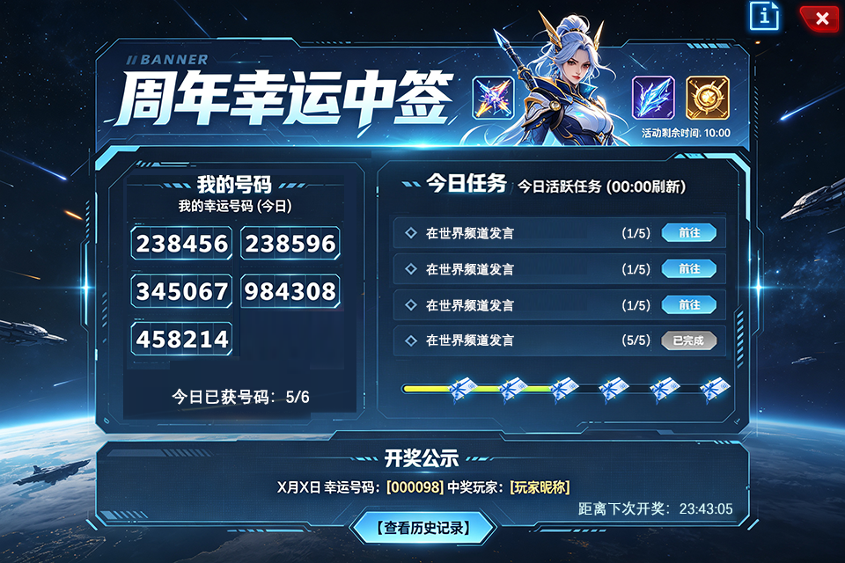
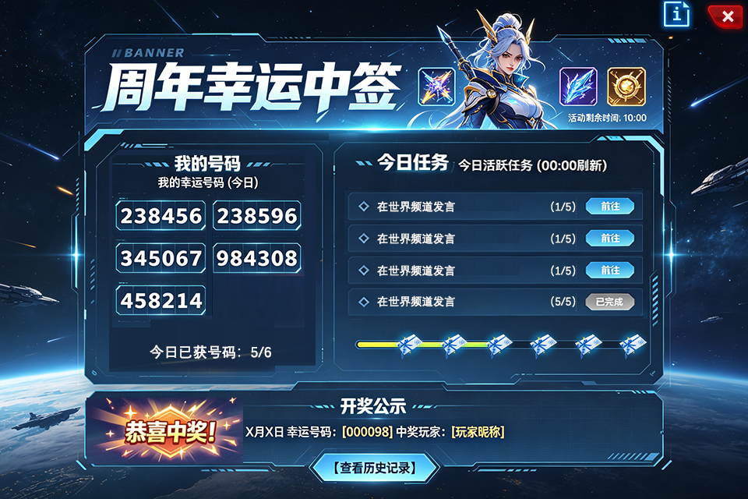

历史开奖记录

